Hoja1
Corriente (A) | Diametro (mm) | Resistencia (Ohm) | Diametro (mm)
0 | 80 | 10 | 80
0.4 | 75 | 11 | 75
0.8 | 70 | 12 | 70
1.2 | 60 | 13 | 60
1.6 | 50 | 14 | 50
2 | 40 | 15 | 40
Relación Corriente Diámetro

Hoja2
Diametro (mm) | Corriente (A) | Diametro (mm) | Resistencia (Ohm)
80 | 0 | 80 | 10
75 | 0.4 | 75 | 11 | https://www.youtube.com/watch?v=2lv6Vs12jLc
70 | 0.8 | 70 | 12
60 | 1.2 | 60 | 13
50 | 1.6 | 50 | 14
40 | 2 | 40 | 15

 |  |  |  |  | Corrriente | Diametro
 |  |  |  |  | 0 | 80
 |  |  |  |  | 0.25 | 76
 |  |  |  |  | 0.5 | 72
 |  |  |  |  | 0.9 | 66
 |  |  |  |  | 1.2 | 60
 |  |  |  |  | 1.6 | 50
 |  |  |  |  | 2 | 40
 |  |  |  |  |  |  |  | y=86.225e^-0.443t

 |  |  |  |  |  |  | 86.225/(s+0.443)

Hoja3
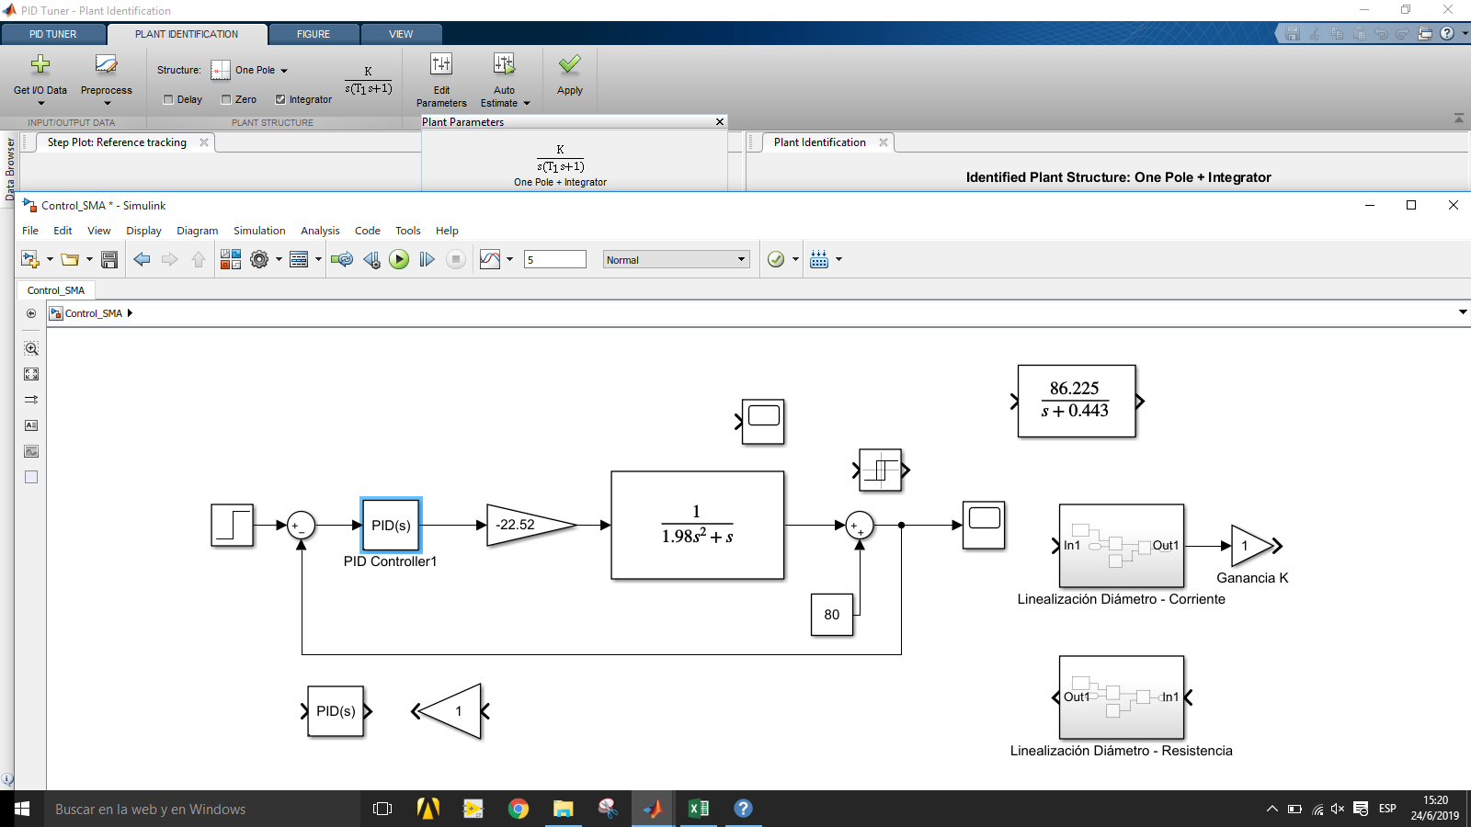

Hoja4
